Semáforo
Registros COVID-19, del 05 al 18 de febrero del 2021 *

Datos actualizados al 19 de febrero del 2021 a las 12:00:00 a.m.

Código departamento | Código municipio | Departamento | Municipio | Proyecciones preliminares, de Población INE | Total de tamizajes | Casos confirmados | Tasa por 100K Habitantes | Tasa Pruebas por 1000 | % de Positividad | Puntaje total | semaforo
TOTAL NACIONAL |  |  |  | 17109746 | 73194 | 8112 | 47.411574666 | 0.31 | 11.083
1 | 1 | GUATEMALA | GUATEMALA | 1204964 | 19584 | 2282 | 189.38 | 1.16 | 11.65 | 6.5 | >5 y <=7.5 | Total de municipios según color
1 | 2 | GUATEMALA | SANTA CATARINA PINULA | 86980 | 1070 | 165 | 189.7 | 0.88 | 15.42 | 7.5 | >5 y <=7.5 | Amarillo | Naranja | Rojo
1 | 3 | GUATEMALA | SAN JOSÉ PINULA | 89001 | 1062 | 138 | 155.05 | 0.85 | 12.99 | 6.5 | >5 y <=7.5 | 181 | 110 | 49
1 | 4 | GUATEMALA | SAN JOSÉ DEL GOLFO | 8409 | 56 | 15 | 178.38 | 0.48 | 26.79 | 9.5 | >7.5 y <=10
1 | 5 | GUATEMALA | PALENCIA | 74517 | 261 | 43 | 57.7 | 0.25 | 16.48 | 9 | >7.5 y <=10
1 | 6 | GUATEMALA | CHINAUTLA | 123356 | 508 | 94 | 76.2 | 0.29 | 18.5 | 9 | >7.5 y <=10
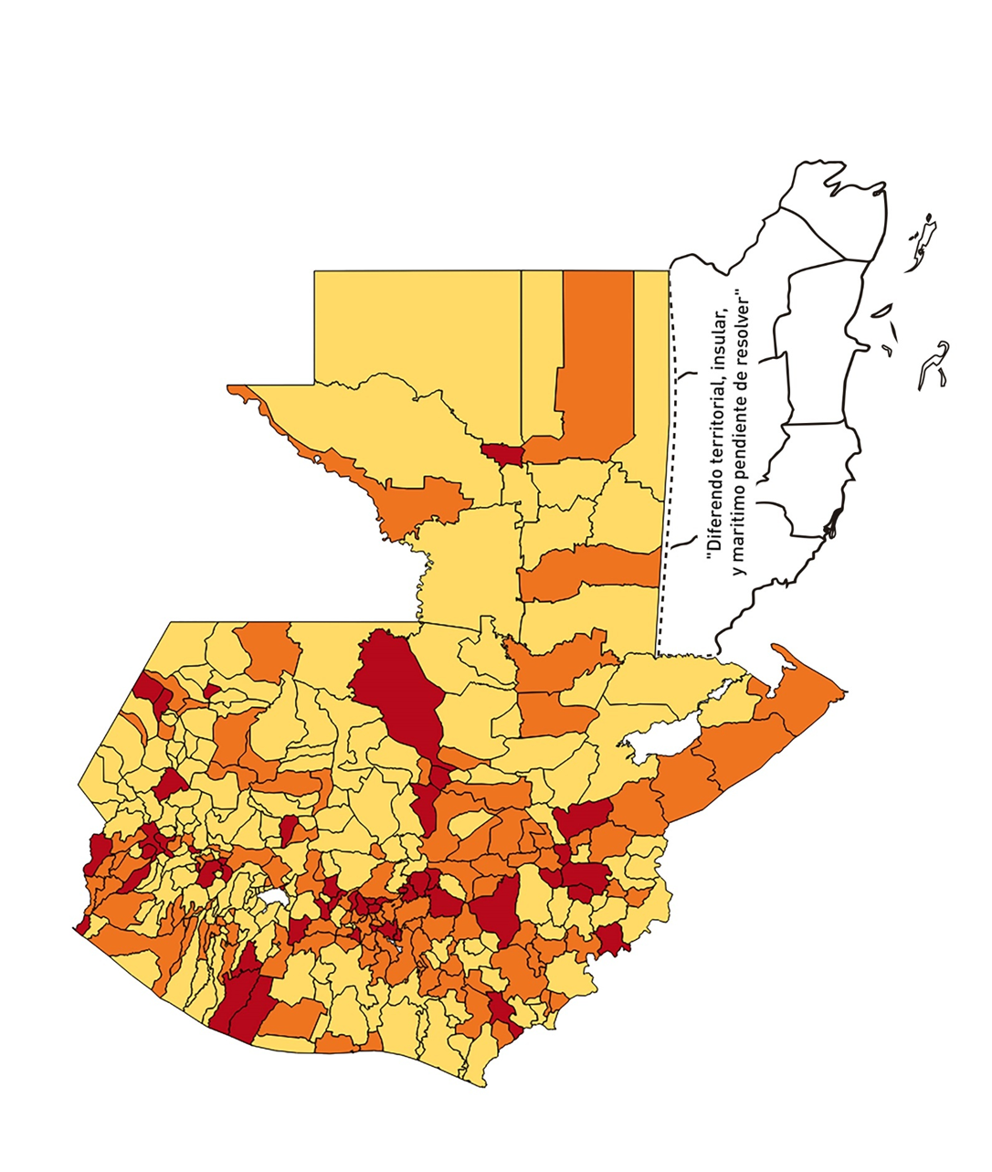
1 | 7 | GUATEMALA | SAN PEDRO AYAMPUC | 66926 | 239 | 42 | 62.76 | 0.26 | 17.57 | 9 | >7.5 y <=10
1 | 8 | GUATEMALA | MIXCO | 507220 | 4328 | 632 | 124.6 | 0.61 | 14.6 | 7 | >5 y <=7.5
1 | 9 | GUATEMALA | SAN PEDRO SACATEPÉQUEZ | 55723 | 152 | 54 | 96.91 | 0.19 | 35.53 | 10 | >7.5 y <=10
1 | 10 | GUATEMALA | SAN JUAN SACATEPÉQUEZ | 281520 | 886 | 93 | 33.03 | 0.22 | 10.5 | 7 | >5 y <=7.5
1 | 11 | GUATEMALA | SAN RAYMUNDO | 38739 | 69 | 5 | 12.91 | 0.13 | 7.25 | 5 | >2.5 y <=5
1 | 12 | GUATEMALA | CHUARRANCHO | 16872 | 18 | 1 | 5.93 | 0.08 | 5.56 | 5 | >2.5 y <=5
1 | 13 | GUATEMALA | FRAIJANES | 62906 | 1071 | 190 | 302.04 | 1.22 | 17.74 | 7.5 | >5 y <=7.5
1 | 14 | GUATEMALA | AMATITLÁN | 150322 | 620 | 73 | 48.56 | 0.29 | 11.77 | 7 | >5 y <=7.5
1 | 15 | GUATEMALA | VILLA NUEVA | 475373 | 2383 | 385 | 80.99 | 0.36 | 16.16 | 9 | >7.5 y <=10
1 | 16 | GUATEMALA | VILLA CANALES | 166831 | 939 | 120 | 71.93 | 0.40 | 12.78 | 7.5 | >5 y <=7.5
1 | 17 | GUATEMALA | SAN MIGUEL PETAPA | 148250 | 821 | 146 | 98.48 | 0.40 | 17.78 | 8.5 | >7.5 y <=10
2 | 1 | EL PROGRESO | GUASTATOYA | 27201 | 157 | 20 | 73.53 | 0.41 | 12.74 | 7.5 | >5 y <=7.5
2 | 2 | EL PROGRESO | MORAZÁN | 12639 | 99 | 6 | 47.47 | 0.56 | 6.06 | 6.5 | >5 y <=7.5
2 | 3 | EL PROGRESO | SAN AGUSTÍN ACASAGUASTLÁN | 55039 | 392 | 17 | 30.89 | 0.51 | 4.34 | 5.5 | >5 y <=7.5
2 | 4 | EL PROGRESO | SAN CRISTÓBAL ACASAGUASTLÁN | 7939 | 18 | 2 | 25.19 | 0.16 | 11.11 | 7 | >5 y <=7.5
2 | 5 | EL PROGRESO | EL JÍCARO | 13509 | 82 | 7 | 51.82 | 0.43 | 8.54 | 6.5 | >5 y <=7.5
2 | 6 | EL PROGRESO | SANSARE | 13602 | 60 | 3 | 22.06 | 0.32 | 5 | 6 | >5 y <=7.5
2 | 7 | EL PROGRESO | SANARATE | 42203 | 205 | 12 | 28.43 | 0.35 | 5.85 | 7 | >5 y <=7.5
2 | 8 | EL PROGRESO | SAN ANTONIO LA PAZ | 22256 | 192 | 7 | 31.45 | 0.62 | 3.65 | 5 | >2.5 y <=5
3 | 1 | SACATEPEQUEZ | ANTIGUA GUATEMALA | 59091 | 718 | 54 | 91.38 | 0.87 | 7.52 | 6.5 | >5 y <=7.5
3 | 2 | SACATEPEQUEZ | JOCOTENANGO | 23492 | 212 | 17 | 72.37 | 0.64 | 8.02 | 7 | >5 y <=7.5
3 | 3 | SACATEPEQUEZ | PASTORES | 19661 | 129 | 17 | 86.47 | 0.47 | 13.18 | 7.5 | >5 y <=7.5
3 | 4 | SACATEPEQUEZ | SUMPANGO | 46082 | 178 | 54 | 117.18 | 0.28 | 30.34 | 10 | >7.5 y <=10
3 | 5 | SACATEPEQUEZ | SANTO DOMINGO XENACOJ | 14455 | 43 | 8 | 55.34 | 0.21 | 18.6 | 9 | >7.5 y <=10
3 | 6 | SACATEPEQUEZ | SANTIAGO SACATEPÉQUEZ | 36982 | 137 | 22 | 59.49 | 0.26 | 16.06 | 9 | >7.5 y <=10
3 | 7 | SACATEPEQUEZ | SAN BARTOLOMÉ MILPAS ALTAS | 8642 | 54 | 6 | 69.43 | 0.45 | 11.11 | 7.5 | >5 y <=7.5
3 | 8 | SACATEPEQUEZ | SAN LUCAS SACATEPÉQUEZ | 28819 | 358 | 51 | 176.97 | 0.89 | 14.25 | 6.5 | >5 y <=7.5
3 | 9 | SACATEPEQUEZ | SANTA LUCÍA MILPAS ALTAS | 17422 | 129 | 19 | 109.06 | 0.53 | 14.73 | 7.5 | >5 y <=7.5
3 | 10 | SACATEPEQUEZ | MAGDALENA MILPAS ALTAS | 12766 | 49 | 9 | 70.5 | 0.27 | 18.37 | 9 | >7.5 y <=10
3 | 11 | SACATEPEQUEZ | SANTA MARÍA DE JESÚS | 26769 | 35 | 5 | 18.68 | 0.09 | 14.29 | 6 | >5 y <=7.5
3 | 12 | SACATEPEQUEZ | CIUDAD VIEJA | 41010 | 190 | 30 | 73.15 | 0.33 | 15.79 | 9 | >7.5 y <=10
3 | 13 | SACATEPEQUEZ | SAN MIGUEL DUEÑAS | 15562 | 107 | 9 | 57.83 | 0.49 | 8.41 | 7.5 | >5 y <=7.5
3 | 14 | SACATEPEQUEZ | ALOTENANGO | 28129 | 87 | 8 | 28.44 | 0.22 | 9.2 | 7 | >5 y <=7.5
3 | 15 | SACATEPEQUEZ | SAN ANTONIO AGUAS CALIENTES | 12716 | 62 | 1 | 7.86 | 0.35 | 1.61 | 4 | >2.5 y <=5
3 | 16 | SACATEPEQUEZ | SANTA CATARINA BARAHONA | 4569 | 12 | 0 | 0 | 0.19 | 0 | 4 | >2.5 y <=5
4 | 1 | CHIMALTENANGO | CHIMALTENANGO | 114720 | 321 | 28 | 24.41 | 0.20 | 8.72 | 6 | >5 y <=7.5
4 | 2 | CHIMALTENANGO | SAN JOSÉ POAQUIL | 33454 | 27 | 2 | 5.98 | 0.06 | 7.41 | 5 | >2.5 y <=5
4 | 3 | CHIMALTENANGO | SAN MARTÍN JILOTEPEQUE | 93517 | 108 | 12 | 12.83 | 0.08 | 11.11 | 5 | >2.5 y <=5
4 | 4 | CHIMALTENANGO | SAN JUAN COMALAPA | 59505 | 78 | 20 | 33.61 | 0.09 | 25.64 | 9 | >7.5 y <=10
4 | 5 | CHIMALTENANGO | SANTA APOLONIA | 23464 | 37 | 5 | 21.31 | 0.11 | 13.51 | 6 | >5 y <=7.5
4 | 6 | CHIMALTENANGO | TECPÁN GUATEMALA | 110891 | 108 | 22 | 19.84 | 0.07 | 20.37 | 7 | >5 y <=7.5
4 | 7 | CHIMALTENANGO | PATZÚN | 70685 | 60 | 7 | 9.9 | 0.06 | 11.67 | 5 | >2.5 y <=5
4 | 8 | CHIMALTENANGO | POCHUTA | 11116 | 30 | 10 | 89.96 | 0.19 | 33.33 | 10 | >7.5 y <=10
4 | 9 | CHIMALTENANGO | PATZICÍA | 40104 | 65 | 19 | 47.38 | 0.12 | 29.23 | 9 | >7.5 y <=10
4 | 10 | CHIMALTENANGO | SANTA CRUZ BALANYÁ | 10815 | 53 | 1 | 9.25 | 0.35 | 1.89 | 4 | >2.5 y <=5
4 | 11 | CHIMALTENANGO | ACATENANGO | 28417 | 36 | 7 | 24.63 | 0.09 | 19.44 | 7 | >5 y <=7.5
4 | 12 | CHIMALTENANGO | YEPOCAPA | 42153 | 25 | 5 | 11.86 | 0.04 | 20 | 6 | >5 y <=7.5
4 | 13 | CHIMALTENANGO | SAN ANDRÉS ITZAPA | 35087 | 36 | 4 | 11.4 | 0.07 | 11.11 | 5 | >2.5 y <=5
4 | 14 | CHIMALTENANGO | PARRAMOS | 20163 | 42 | 5 | 24.8 | 0.15 | 11.9 | 6 | >5 y <=7.5
4 | 15 | CHIMALTENANGO | ZARAGOZA | 29077 | 62 | 21 | 72.22 | 0.15 | 33.87 | 10 | >7.5 y <=10
4 | 16 | CHIMALTENANGO | EL TEJAR | 23198 | 63 | 12 | 51.73 | 0.19 | 19.05 | 8 | >7.5 y <=10
5 | 1 | ESCUINTLA | ESCUINTLA | 168193 | 1764 | 67 | 39.84 | 0.75 | 3.8 | 5 | >2.5 y <=5
5 | 2 | ESCUINTLA | SANTA LUCÍA COTZUMALGUAPA | 125854 | 1416 | 23 | 18.28 | 0.80 | 1.62 | 4 | >2.5 y <=5
5 | 3 | ESCUINTLA | LA DEMOCRACIA | 25703 | 88 | 1 | 3.89 | 0.24 | 1.14 | 4 | >2.5 y <=5
5 | 4 | ESCUINTLA | SIQUINALÁ | 25993 | 253 | 7 | 26.93 | 0.70 | 2.77 | 5 | >2.5 y <=5
5 | 5 | ESCUINTLA | MASAGUA | 48002 | 485 | 9 | 18.75 | 0.72 | 1.86 | 4 | >2.5 y <=5
5 | 6 | ESCUINTLA | TIQUISATE | 63422 | 122 | 49 | 77.26 | 0.14 | 40.16 | 10 | >7.5 y <=10
5 | 7 | ESCUINTLA | LA GOMERA | 52114 | 282 | 14 | 26.86 | 0.39 | 4.96 | 6 | >5 y <=7.5
5 | 8 | ESCUINTLA | GUANAGAZAPA | 17361 | 195 | 3 | 17.28 | 0.80 | 1.54 | 4 | >2.5 y <=5
5 | 9 | ESCUINTLA | PUERTO DE SAN JOSÉ | 67326 | 302 | 20 | 29.71 | 0.32 | 6.62 | 7 | >5 y <=7.5
5 | 10 | ESCUINTLA | IZTAPA | 20096 | 80 | 4 | 19.9 | 0.28 | 5 | 6 | >5 y <=7.5
5 | 11 | ESCUINTLA | PALÍN | 71172 | 259 | 16 | 22.48 | 0.26 | 6.18 | 6 | >5 y <=7.5
5 | 12 | ESCUINTLA | SAN VICENTE PACAYA | 18172 | 313 | 10 | 55.03 | 1.23 | 3.19 | 5.5 | >5 y <=7.5
5 | 13 | ESCUINTLA | NUEVA CONCEPCIÓN | 81233 | 64 | 18 | 22.16 | 0.06 | 28.13 | 8 | >7.5 y <=10
5 | 14 | ESCUINTLA | SIPACATE | 17838 | 181 | 8 | 44.85 | 0.72 | 4.42 | 5 | >2.5 y <=5
6 | 1 | SANTA ROSA | CUILAPA | 46974 | 138 | 19 | 40.45 | 0.21 | 13.77 | 7 | >5 y <=7.5
6 | 2 | SANTA ROSA | BARBERENA | 61079 | 181 | 17 | 27.83 | 0.21 | 9.39 | 7 | >5 y <=7.5
6 | 3 | SANTA ROSA | SANTA ROSA DE LIMA | 21415 | 45 | 1 | 4.67 | 0.15 | 2.22 | 4 | >2.5 y <=5
6 | 4 | SANTA ROSA | CASILLAS | 26059 | 54 | 2 | 7.67 | 0.15 | 3.7 | 4 | >2.5 y <=5
6 | 5 | SANTA ROSA | SAN RAFAEL LAS FLORES | 13850 | 44 | 1 | 7.22 | 0.23 | 2.27 | 4 | >2.5 y <=5
6 | 6 | SANTA ROSA | ORATORIO | 27115 | 85 | 12 | 44.26 | 0.22 | 14.12 | 7 | >5 y <=7.5
6 | 7 | SANTA ROSA | SAN JUAN TECUACO | 12825 | 18 | 0 | 0 | 0.10 | 0 | 4 | >2.5 y <=5
6 | 8 | SANTA ROSA | CHIQUIMULILLA | 64871 | 163 | 5 | 7.71 | 0.18 | 3.07 | 4 | >2.5 y <=5
6 | 9 | SANTA ROSA | TAXISCO | 36751 | 101 | 3 | 8.16 | 0.20 | 2.97 | 4 | >2.5 y <=5
6 | 10 | SANTA ROSA | SANTA MARÍA IXHUATÁN | 26721 | 76 | 0 | 0 | 0.20 | 0 | 4 | >2.5 y <=5
6 | 11 | SANTA ROSA | GUAZACAPÁN | 22197 | 30 | 0 | 0 | 0.10 | 0 | 4 | >2.5 y <=5
6 | 12 | SANTA ROSA | SANTA CRUZ NARANJO | 17875 | 190 | 5 | 27.97 | 0.76 | 2.63 | 5 | >2.5 y <=5
6 | 13 | SANTA ROSA | PUEBLO NUEVO VIÑAS | 29418 | 74 | 1 | 3.4 | 0.18 | 1.35 | 4 | >2.5 y <=5
6 | 14 | SANTA ROSA | NUEVA SANTA ROSA | 39286 | 98 | 6 | 15.27 | 0.18 | 6.12 | 6 | >5 y <=7.5
7 | 1 | SOLOLA | SOLOLÁ | 99934 | 171 | 20 | 20.01 | 0.12 | 11.7 | 6 | >5 y <=7.5
7 | 2 | SOLOLA | SAN JOSÉ CHACAYÁ | 5220 | 7 | 1 | 19.16 | 0.10 | 14.29 | 6 | >5 y <=7.5
7 | 3 | SOLOLA | SANTA MARÍA VISITACIÓN | 2602 | 3 | 0 | 0 | 0.08 | 0 | 4 | >2.5 y <=5
7 | 4 | SOLOLA | SANTA LUCÍA UTATLÁN | 21790 | 18 | 1 | 4.59 | 0.06 | 5.56 | 5 | >2.5 y <=5
7 | 5 | SOLOLA | NAHUALÁ | 93541 | 86 | 2 | 2.14 | 0.07 | 2.33 | 4 | >2.5 y <=5
7 | 6 | SOLOLA | SANTA CATARINA IXTAHUACÁN | 61274 | 51 | 1 | 1.63 | 0.06 | 1.96 | 4 | >2.5 y <=5
7 | 7 | SOLOLA | SANTA CLARA LA LAGUNA | 10340 | 1 | 0 | 0 | 0.01 | 0 | 4 | >2.5 y <=5
7 | 8 | SOLOLA | CONCEPCIÓN | 7214 | 0 | 0 | 0 | 0.00 | 0 | 4 | >2.5 y <=5
7 | 9 | SOLOLA | SAN ANDRÉS SEMETABAJ | 14861 | 16 | 1 | 6.73 | 0.08 | 6.25 | 5 | >2.5 y <=5
7 | 10 | SOLOLA | PANAJACHEL | 16101 | 57 | 9 | 55.9 | 0.25 | 15.79 | 9 | >7.5 y <=10
7 | 11 | SOLOLA | SANTA CATARINA PALOPÓ | 4882 | 3 | 0 | 0 | 0.04 | 0 | 4 | >2.5 y <=5
7 | 12 | SOLOLA | SAN ANTONIO PALOPÓ | 15752 | 8 | 0 | 0 | 0.04 | 0 | 4 | >2.5 y <=5
7 | 13 | SOLOLA | SAN LUCAS TOLIMÁN | 31805 | 42 | 3 | 9.43 | 0.09 | 7.14 | 5 | >2.5 y <=5
7 | 14 | SOLOLA | SANTA CRUZ LA LAGUNA | 7894 | 2 | 0 | 0 | 0.02 | 0 | 4 | >2.5 y <=5
7 | 15 | SOLOLA | SAN PABLO LA LAGUNA | 8004 | 2 | 0 | 0 | 0.02 | 0 | 4 | >2.5 y <=5
7 | 16 | SOLOLA | SAN MARCOS LA LAGUNA | 2944 | 2 | 0 | 0 | 0.05 | 0 | 4 | >2.5 y <=5
7 | 17 | SOLOLA | SAN JUAN LA LAGUNA | 13400 | 11 | 1 | 7.46 | 0.06 | 9.09 | 5 | >2.5 y <=5
7 | 18 | SOLOLA | SAN PEDRO LA LAGUNA | 11828 | 8 | 0 | 0 | 0.05 | 0 | 4 | >2.5 y <=5
7 | 19 | SOLOLA | SANTIAGO ATITLÁN | 44854 | 35 | 3 | 6.69 | 0.06 | 8.57 | 5 | >2.5 y <=5
8 | 1 | TOTONICAPAN | TOTONICAPÁN | 118960 | 680 | 59 | 49.6 | 0.41 | 8.68 | 6.5 | >5 y <=7.5
8 | 2 | TOTONICAPAN | SAN CRISTÓBAL TOTONICAPÁN | 42937 | 189 | 10 | 23.29 | 0.31 | 5.29 | 6 | >5 y <=7.5
8 | 3 | TOTONICAPAN | SAN FRANCISCO EL ALTO | 65521 | 89 | 2 | 3.05 | 0.10 | 2.25 | 4 | >2.5 y <=5
8 | 4 | TOTONICAPAN | SAN ANDRÉS XECUL | 29849 | 44 | 2 | 6.7 | 0.11 | 4.55 | 4 | >2.5 y <=5
8 | 5 | TOTONICAPAN | MOMOSTENANGO | 139552 | 161 | 9 | 6.45 | 0.08 | 5.59 | 5 | >2.5 y <=5
8 | 6 | TOTONICAPAN | SANTA MARÍA CHIQUIMULA | 58918 | 55 | 1 | 1.7 | 0.07 | 1.82 | 4 | >2.5 y <=5
8 | 7 | TOTONICAPAN | SANTA LUCÍA LA REFORMA | 25668 | 6 | 0 | 0 | 0.02 | 0 | 4 | >2.5 y <=5
8 | 8 | TOTONICAPAN | SAN BARTOLO | 12459 | 29 | 1 | 8.03 | 0.17 | 3.45 | 4 | >2.5 y <=5
9 | 1 | QUETZALTENANGO | QUETZALTENANGO | 200491 | 1699 | 258 | 128.68 | 0.61 | 15.19 | 8 | >7.5 y <=10
9 | 2 | QUETZALTENANGO | SALCAJÁ | 21222 | 131 | 24 | 113.09 | 0.44 | 18.32 | 8.5 | >7.5 y <=10
9 | 3 | QUETZALTENANGO | OLINTEPEQUE | 38808 | 82 | 9 | 23.19 | 0.15 | 10.98 | 6 | >5 y <=7.5
9 | 4 | QUETZALTENANGO | SAN CARLOS SIJA | 35437 | 71 | 0 | 0 | 0.14 | 0 | 4 | >2.5 y <=5
9 | 5 | QUETZALTENANGO | SIBILIA | 8920 | 34 | 4 | 44.84 | 0.27 | 11.76 | 7 | >5 y <=7.5
9 | 6 | QUETZALTENANGO | CABRICÁN | 27720 | 187 | 2 | 7.22 | 0.48 | 1.07 | 3.5 | >2.5 y <=5
9 | 7 | QUETZALTENANGO | CAJOLÁ | 19116 | 29 | 5 | 26.16 | 0.11 | 17.24 | 8 | >7.5 y <=10
9 | 8 | QUETZALTENANGO | SAN MIGUEL SIGÜILÁ | 9739 | 6 | 0 | 0 | 0.04 | 0 | 4 | >2.5 y <=5
9 | 9 | QUETZALTENANGO | SAN JUAN OSTUNCALCO | 61148 | 75 | 6 | 9.81 | 0.09 | 8 | 5 | >2.5 y <=5
9 | 10 | QUETZALTENANGO | SAN MATEO | 8806 | 37 | 6 | 68.14 | 0.30 | 16.22 | 9 | >7.5 y <=10
...

